表紙
関係者外秘
PJ関係者限り

[プロジェクト名]
業務コンポーネント責務配置

第１．０版

ＹＹＹＹ年Ｍ月Ｄ日

[会社名]

[部門名]

ステレオタイプ
PJ名 |  |  | 工程 |  |  |  |  |  | 作成
システム名 |  |  | 成果物名 | 業務コンポーネント責務配置 |  |  |  |  | 変更
サブシステム名

2. ステレオタイプ

 | 2.1. 業務コンポーネントのステレオタイプと、その関連図

ステレオタイプ関連図
 |  | 業務コンポーネント（アプリケーションプログラマが作成するコンポーネント）のステレオタイプと、その関連図は以下のようになる。
 |  |  |  |  | ① 業務アクション
 |  |  |  |  |  | 実行制御基盤に依存した処理と取引固有の業務ロジックを実装するクラス。主に、以下の内容を実装する。
 |  |  |  |  |  | ・ 入力データのフォームへの変換
入力データ
① 業務アクション
<<Action>>
入力データのフォームへの変換
排他制御
業務ロジックの実行
処理結果の生成、返却
③ 業務ベースフォーム
<<FormBase>>
入力データ定義に対応するプロパティ
単項目精査
 |  |  |  |  |  |  | 業務フォームの精査ロジックを使用して入力データを精査し、業務フォームを生成する。
 |  |  |  |  |  | ・ 排他制御
 |  |  |  |  |  |  | 楽観ロック、悲観ロック用のバージョン番号の取得、確認、更新
<<create>>
 |  |  |  |  |  | ・ 業務ロジックの実行
1
 |  |  |  |  |  |  | DB相関精査、データベースアクセス、業務共通コンポーネントの呼び出しなど
処理結果
 |  |  |  |  |  | ・ 処理結果の生成、返却
 |  |  |  |  |  |  | リクエストスコープへの処理結果の格納、応答電文の作成、バッチ終了コードの設定など

④ 業務フォーム
<<Form>>
入力データ定義に対応しないプロパティ
単項目精査
項目間精査
<<use>>
1..*
 |  |  |  |  | ② 業務共通コンポーネント
 |  |  |  |  |  | 実行制御基盤に依存せず、複数の業務アクションから呼び出される共通の業務ロジックを実装する。
 |  |  |  |  |  | ・業務ロジックの実行
 |  |  |  |  |  |  | データベースアクセス、業務共通コンポーネントの呼び出しなど
 |  |  |  |  |  | 業務共通コンポーネントは、その共通化の範囲（共通コンポーネントが使用されるスコープ）に応じて、
<<SQL>>
 |  |  |  |  |  | 以下の3つに分類される。
 |  |  |  |  |  |  | ・システム内共通コンポーネント：システム全体で共通の業務ロジック
<<use>>
1
 |  |  |  |  |  |  | ・サブシステム内共通コンポーネント：サブシステム内のみで共通の業務ロジック
 |  |  |  |  |  |  | ・機能内共通コンポーネント：機能内のみで共通の業務ロジック
0..*
データベース
② 業務共通コンポーネント
<<Component>>
業務ロジックの実行
<<use>>
⑤ エンティティ
<<Entity>>
テーブルの列に対応したプロパティ
<<SQL>>
 |  |  |  |  | ③ 業務ベースフォーム
 |  |  |  |  |  | 入力データ定義を元に自動生成するオブジェクトで、入力データの単項目精査を実装する。
 |  |  |  |  |  | ※本クラスは入力データ定義を元に自動生成されるため、生成されたソースコードに対する修正は禁止する。
 |  |  |  |  |  | 自動生成されたベースフォームへの機能追加は、後述の「④業務フォーム」に実装する。

 |  |  |  |  | ④ 業務フォーム
 |  |  |  |  |  | 入力データに対する精査処理を実装する。
 |  |  |  |  |  | ・単項目精査
 |  |  |  |  |  |  | 入力データ定義に記載されておらず、自動生成ではベースフォームに定義されない
 |  |  |  |  |  |  | 入力データに対する単項目精査を実装する。
 |  |  |  |  |  |  |  | ※画面オンラインにおける、hiddenでの引継ぎ項目など
 |  |  |  |  |  | ・項目間精査
 |  |  |  |  |  |  | 複数の項目を使用した精査を実装する。

 |  |  |  |  | ⑤ エンティティ
 |  |  |  |  |  | テーブルと1対1に紐づき、テーブルの列に対応するプロパティをもつオブジェクト
 |  |  |  |  |  | ※本クラスは、設計書を元に自動生成するため、生成されたソースコードへの修正は禁止する。

 | 2.2. 業務コンポーネントの基本的な処理シーケンス

 |  | 業務コンポーネントでの処理シーケンスは、基本的には以下のようになる。

ソースコードの自動生成
PJ名 |  |  |  | 工程 |  | 作成
システム名 |  |  |  | 成果物名 | 業務コンポーネント責務配置 | 変更
サブシステム名

3. ソースコードの自動生成

 | 3.1. 自動生成するソースコード

 |  | 「2.1 業務コンポーネントのステレオタイプ図」に記載されているステレオタイプのうち、以下のステレオタイプについては、ソースコードを自動生成する。

 |  |  | ・業務ベースフォーム
 |  |  | ・エンティティ

 |  | また、ステレオタイプとしては記載していないが、以下のクラスも自動生成する。

 |  |  | ・排他制御主キークラス（排他制御を行う際に排他制御対象を特定するために使用するクラス）

 | 3.2. 業務ベースフォームの自動生成

 |  | 業務ベースフォームは、画面入力項目に対応するフォームを生成する場合と、ファイルや電文などの外部インターフェース設計に対応するフォームを生成する場合で、生成方法が異なる。

 |  | 3.2.1 画面入力項目に対応する業務ベースフォームの自動生成

 |  |  | UI開発基盤のフォームクラス生成機能を使用して、JSPファイルからフォームクラスのソースコードを自動生成する。
UI開発基盤
フォームクラス生成機能
業務ベースフォーム
[取引ID]FormBase
画面入力項目に対応したプロパティ
画面入力項目の単項目精査
業務画面JSP
JSP

ドメイン定義書
Excel

画面項目定義データ
自動生成ツール
UI開発基盤用
画面項目定義データ
JS

コード設計書
Excel

 |  | 3.2.2 外部インターフェース設計に対応するフォームの自動生成

 |  |  | Form自動生成ツールを使用して、外部インターフェース設計書・ドメイン定義書から、フォームクラスのソースコードを自動生成する。

外部インターフェース
設計書
Excel

Form自動生成ツール
ファイル/電文ベースフォーム
[ファイルID/電文ID][レコードタイプ名]FormBase
項目に対応したプロパティ
項目に対する単項目精査

ドメイン定義書
Excel
ファイル/電文ベースフォーム ※
[ファイルID/電文ID][項目ID]FormBase
項目に対応したプロパティ
項目に対する単項目精査

※ ファイル・電文が階層構造を持つ場合のみ、
ネストしたオブジェクトごとに作成される。
 | 3.3. エンティティの自動生成

 |  | Form自動生成ツールを使用して、テーブル定義書・ドメイン定義書から、エンティティクラスのソースコードを自動生成する。

テーブル定義書
Excel

Form自動生成ツール
エンティティ
テーブルの列に対応したプロパティ

ドメイン定義書
Excel

 | 3.4. 排他制御主キークラスの自動生成

 |  | 排他制御主キークラス自動生成ツールを使用して、テーブル定義書から、排他制御テーブル主キークラスのソースコードを生成する。

排他制御主キークラス
自動生成ツール
排他制御テーブル主キークラス
[排他制御テーブル名]ExclusiveControl
排他制御テーブルの主キー定義
テーブル定義書
Excel

責務配置パターン（画面）
PJ名 |  |  |  |  |  |  | 工程 |  |  |  | 作成
システム名 |  |  |  |  |  |  | 成果物名 | 業務コンポーネント責務配置 |  |  | 変更
サブシステム名

5. 画面オンライン実行制御基盤を使用する場合の責務配置パターン

 | 本章では、画面オンライン実行制御基盤を使用する各処理パターンごとにステレオタイプの配置パターン及び単体テストで対象とするテスト範囲について説明する。

 | 5.1. 通常の画面遷移

 |  | 5.1.1. 責務配置とテスト範囲

凡例
遷移元画面
[画面ID].jsp
パラメータ送信
HTTPリクエスト
業務アクション
[取引ID]Action
+ リクエスト処理：do[リクエストID]
・入力データのフォームへの変換
・排他制御
・処理結果の生成、返却
・2重サブミット制御
~ 業務ロジック
・業務ロジックの実行
業務ベースフォーム
[取引ID]FormBase
画面入力項目に対応したプロパティ
画面入力項目の単項目精査
<<create>>
取引単体テストのテスト対象

リクエスト単体テストのテスト対象

クラス単体テストのテスト対象
遷移先画面
[画面ID].jsp
処理結果の画面表示
HTTPレスポンス
業務フォーム
[取引ID]Form
引継ぎ項目に対応したプロパティ
引継ぎ項目の単項目精査
項目間精査
入力データ取得元・処理結果出力先

業務実装対象

<<use>>
業務実装対象外(※)

業務共通コンポーネント
[コンポーネントID]Component
+ 共通ロジック
・共通ロジックの実行
エンティティ
テーブルの列に対応したプロパティ

<<use>>
 |  |  |  |  |  |  |  |  |  |  |  | ※自動生成・共通機能またはNablarch提供クラス

 |  | 各ステレオタイプに対応する設計書、責務および、各単体テストでの確認観点の一覧は、以下のようになる。
 |  | 設計書 |  | ステレオタイプ | 責務 |  |  |  | クラス単体テストでの確認観点 | リクエスト単体テストでの確認観点 |  |  | 取引単体テストでの確認観点
 |  | システム機能設計書 ドメイン定義書 |  | 遷移元画面 | 取引の実行 | パラメータ送信 |  |  |  |  |  |  | 取引の実行 | ■引継ぎ項目
 |  | 画面遷移図 |  | 遷移先画面 |  | 処理結果の画面表示 |  |  |  | ■画面レイアウト、画面項目定義 |  |  |  | ■JavaScriptの動作確認
 |  | システム機能設計書 画面遷移図 |  | 業務アクション |  | 入力データのフォームへの変換 |  |  |  | ■業務フォームの精査メソッドの呼出し
 |  |  |  |  |  | 排他制御 |  |  |  |  |  |  |  | ■排他制御の確認 ・楽観ロック用バージョン番号の取得、確認、更新
 |  |  |  |  |  | 業務ロジックの実行 |  |  | ■業務ロジックの妥当性確認 ・計算処理、導出処理 ・DB相関精査 ・データベースアクセス仕様 ・送信メール仕様 ■業務共通コンポーネントのメソッド呼び出し確認 | ■業務ロジックの妥当性確認 ・送信電文仕様 ・受信電文仕様
 |  |  |  |  |  | 処理結果の生成、返却 |  |  |  | ■処理結果の生成、返却 ※1 ・画面表示データをリクエストスコープに格納 ・フォワード先の設定 |  |  |  | ■処理結果の生成、返却 ・画面表示データをリクエストスコープに格納 ・フォワード先の設定
 |  |  |  |  |  | 2重サブミット防止 |  |  |  | ■2重サブミット防止（サーバサイド） |  |  |  | ■2重サブミット防止（クライアントサイド）
 |  | システム機能設計書 |  | 業務フォーム |  | 引継ぎ項目の単項目精査 |  |  | ■精査処理の確認
 |  | ドメイン定義書 |  |  |  | 項目間精査
 |  |  |  | 業務ベースフォーム |  | 画面入力項目の単項目精査 |  |  | （自動生成のためテスト対象外） | （自動生成のためテスト対象外） |  |  |  | （自動生成のためテスト対象外）
 |  | テーブル定義書 |  | エンティティ |  | データベースに保存する値の格納 |  |  | （自動生成のためテスト対象外） | （自動生成のためテスト対象外） |  |  |  | （自動生成のためテスト対象外）

 |  | コンポーネント設計書 |  | 業務共通コンポーネント | 共通ロジックの実行 |  |  |  | ■共通ロジックの妥当性確認 ・計算処理、導出処理 ・DB相関精査 ・データベースアクセス仕様 ・送信メール仕様 ■業務共通コンポーネントのメソッド呼び出し確認 | ■共通ロジックの妥当性確認 ・送信電文仕様 ・受信電文仕様
 |  | ※1 取引単体テストケースで網羅できない場合のみ、リクエスト単体テストで実施する。

 |  | 5.1.2. 更新処理の処理シーケンス

 |  |  | 画面オンライン実行制御基盤で使用される業務コンポーネントの基本的な処理シーケンスを、更新処理を例として記載する。
 |  |  | 照会処理・登録処理・削除処理などは、処理シーケンスとしては更新時の各処理とは排他制御の実施有無のみ異なり、その他の必要な処理の実施順序は同様である。

 |  |  | ① 初期表示処理
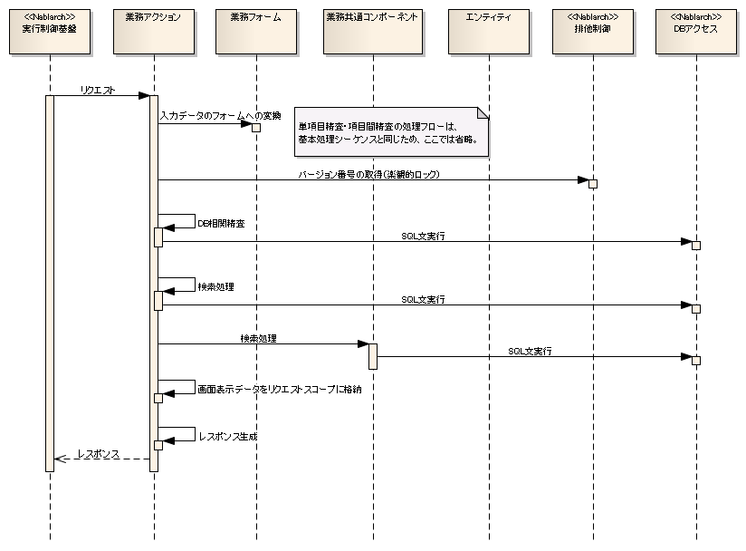

 |  |  | ② 確認処理
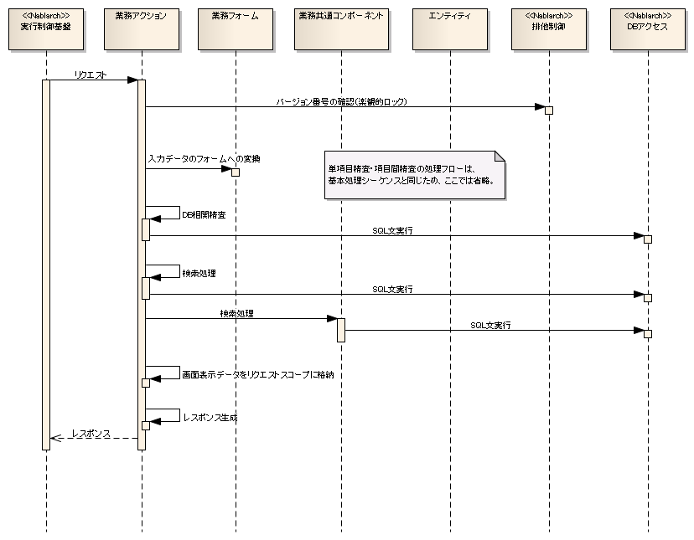

 |  |  | ③ 確定処理
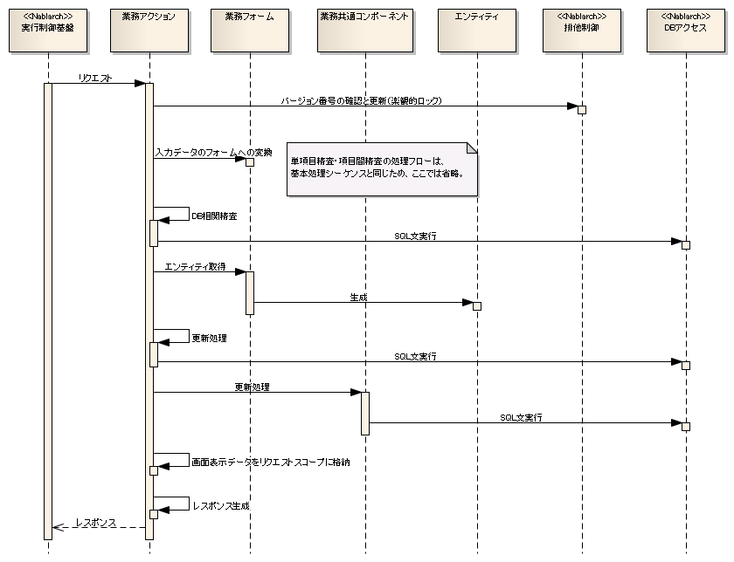

 | 5.2. ファイルアップロード

凡例
ファイルフォーム
[ファイルID][レコード種別]Form
項目間精査
ファイルベースフォーム
[ファイルID][レコード種別]FormBase
ファイルレコードに対応したプロパティ
ファイルレコードの項目に対する単項目精査
取引単体テストのテスト対象

リクエスト単体テストのテスト対象

アップロードファイル
<<create>>
クラス単体テストのテスト対象
遷移元画面
[画面ID].jsp
パラメータ送信
HTTPリクエスト
業務アクション
[取引ID]Action
+ リクエスト処理：do[リクエストID]
・入力データのフォームへの変換
・排他制御
・処理結果の生成、返却
・2重サブミット制御
~ 業務ロジック
・業務ロジックの実行
業務ベースフォーム
[取引ID]FormBase
画面入力項目に対応したプロパティ
画面入力項目の単項目精査
<<create>>
入力データ取得元・処理結果出力先

業務実装対象

遷移先画面
[画面ID].jsp
処理結果の画面表示
HTTPレスポンス
業務フォーム
[取引ID]Form
引継ぎ項目に対応したプロパティ
引継ぎ項目の単項目精査
項目間精査
業務実装対象外(※)

 |  |  |  |  |  |  |  |  |  |  |  | ※自動生成・共通機能またはNablarch提供クラス

<<use>>

業務共通コンポーネント
[コンポーネントID]Component
+ 共通ロジック
・共通ロジックの実行
エンティティ
テーブルの列に対応したプロパティ
<<use>>

 |  | 各ステレオタイプに対応する設計書、責務および、各単体テストでの確認観点の一覧は、以下のようになる。なお、「3.1. 通常の画面遷移のみのパターン」と異なる箇所のみ記載している。
 |  | 設計書 |  | ステレオタイプ | 責務 |  |  |  | クラス単体テスト | リクエスト単体テスト |  |  | 取引単体テスト
 |  | システム機能設計書 |  | 業務アクション | 取引の実行 | 業務ロジックの実行 |  |  | ■業務ロジックの妥当性確認 ・計算処理、導出処理 ・DB相関精査 ・データベースアクセス仕様 ・送信メール仕様 ■業務共通コンポーネントのメソッド呼び出し確認 | ■業務ロジックの妥当性確認 ・アップロードファイル取込処理 ・送信電文仕様 ・受信電文仕様 |  |  | 取引の実行
 |  | 外部インターフェース設計書 |  | ファイルフォーム |  | 項目間精査 |  |  | ■精査処理の妥当性確認
 |  | ドメイン定義書 |  | ファイルベースフォーム |  | 単項目精査 |  |  | （自動生成のためテスト対象外） | （自動生成のためテスト対象外） |  |  |  | （自動生成のためテスト対象外）

 | 5.3. ファイルダウンロード

業務ベースフォーム
[取引ID]FormBase
画面入力項目に対応したプロパティ
画面入力項目の単項目精査
凡例
遷移元画面
[画面ID].jsp
パラメータ送信
HTTPリクエスト
業務アクション
[取引ID]Action
+ リクエスト処理：do[リクエストID]
・入力データのフォームへの変換
・排他制御
・処理結果の生成、返却
・2重サブミット制御
~ 業務ロジック
・業務ロジックの実行
<<create>>
取引単体テストのテスト対象

リクエスト単体テストのテスト対象

クラス単体テストのテスト対象
HTTPレスポンス
ダウンロードファイル
業務フォーム
[取引ID]Form
引継ぎ項目に対応したプロパティ
引継ぎ項目の単項目精査
項目間精査
入力データ取得元・処理結果出力先

業務実装対象
<<use>>

業務実装対象外(※)

業務共通コンポーネント
[コンポーネントID]Component
+ 共通ロジック
・共通ロジックの実行
エンティティ
テーブルの列に対応したプロパティ
<<use>>
 |  |  |  |  |  |  |  |  |  |  |  | ※自動生成・共通機能またはNablarch提供クラス

 |  | 各ステレオタイプに対応する設計書、責務および、各単体テストでの確認観点の一覧は、以下のようになる。なお、「3.1. 通常の画面遷移のみのパターン」と異なる箇所のみ記載している。
 |  | 設計書 |  | ステレオタイプ | 責務 |  |  |  | クラス単体テスト | リクエスト単体テスト |  |  | 取引単体テスト
 |  | システム機能設計書 外部インターフェース設計書 |  | 業務アクション | 取引の実行 | 処理結果の生成、返却 |  |  |  | ■処理結果の生成、返却 ・HTTPレスポンスヘッダの確認 ・ファイル内容の確認（レイアウト定義あり） |  |  | 取引の実行 | ■処理結果の生成、返却 ・ファイル内容、レイアウトの確認（レイアウト定義なし）

凡例

凡例

責務配置パターン（バッチ）
PJ名 |  |  |  |  |  | 工程 |  |  |  |  | 作成
システム名 |  |  |  |  |  | 成果物名 | 業務コンポーネント責務配置 |  |  |  | 変更
サブシステム名

6. バッチ実行制御基盤を使用する場合の責務配置パターン

 | 本章では、バッチ実行制御基盤を使用する場合のステレオタイプの配置パターン及び単体テストで対象とするテスト範囲について説明する。

 | 6.1. データベース入力バッチおよびファイル入力バッチ

 |  | 6.1.1. 責務配置とテスト範囲

凡例

データベース
ファイル入力の場合
<<create>>
ファイルベースフォーム
[ファイルID][レコードタイプ名]FormBase
ファイルレコードに対応したプロパティ
ファイルレコードの項目に対する単項目精査
取引単体テストのテスト対象
業務アクション
[バッチ処理ID]Action
【データベース入力の場合】
+ バッチ処理：handle
【ファイル入力の場合】
+ レコード種別ごとの処理
：do[レコード種別]
・入力データのフォームへの変換
・排他制御
・処理結果の生成、返却
・2重サブミット制御
~ 業務ロジック
・業務ロジックの実行
リクエスト単体テストのテスト対象
読み込み

クラス単体テストのテスト対象
入力ファイル

入力データ取得元・処理結果出力先
処理結果返却
ファイルフォーム
[ファイルID][レコードタイプ名]Form
項目間精査

処理結果
業務実装対象

業務実装対象外(※)

<<use>>
 |  |  |  |  |  |  |  |  |  |  |  | ※自動生成・共通機能またはNablarch提供クラス
業務共通コンポーネント
[コンポーネントID]Component
+ 共通ロジック
・共通ロジックの実行
エンティティ
テーブルの列に対応したプロパティ
<<use>>

後続のバッチ処理

 |  | 各ステレオタイプに対応する設計書、責務および、各単体テストでの確認観点の一覧は、以下のようになる。
 |  | 設計書 | ステレオタイプ | 責務 |  |  |  | クラス単体テストでの確認観点 | リクエスト単体テストでの確認観点 |  |  |  | 取引単体テストでの確認観点
 |  | システム機能設計書 | 業務アクション | バッチ処理の実行 | 入力データのフォームへの変換 ※1 |  |  |  | バッチ処理の実行 | ■ファイルフォームの精査メソッドの呼出し確認 ※1 |  |  | 後続のバッチ処理との結合
 |  |  |  |  | 排他制御 |  |  |  |  | ■排他制御の確認
 |  |  |  |  | 業務ロジックの実行 |  |  | ■業務ロジックの妥当性確認 ・計算処理、導出処理 ・DB相関精査 ・データベースアクセス仕様 ・送信メール仕様 ・出力ファイル仕様 ■業務共通コンポーネントのメソッド呼び出し確認 |  | ■入力データパターンごとの処理の妥当性確認 ■業務ロジックの妥当性確認 ・送信電文仕様 ・受信電文仕様 ・ログ出力仕様
 |  |  |  |  | 処理結果の生成、返却 |  |  |  |  | ■処理結果の確認
 |  | 外部インターフェース設計書 | ファイルフォーム |  | 項目間精査 |  |  | ■精査処理の妥当性確認
 |  | ドメイン定義書 | ファイルベースフォーム |  | ファイルレコードの項目に対する単項目精査 |  |  | （自動生成のためテスト対象外） |  | （自動生成のためテスト対象外）
 |  | テーブル定義書 | エンティティ |  | データベースに保存する値の格納 |  |  | （自動生成のためテスト対象外） |  | （自動生成のためテスト対象外）

 |  | コンポーネント設計書 | 業務共通コンポーネント | 共通ロジックの実行 |  |  |  | ■業務ロジックの妥当性確認 ・計算処理、導出処理 ・DB相関精査 ・データベースアクセス仕様 ・送信メール仕様 ■業務共通コンポーネントのメソッド呼び出し確認 | ■共通ロジックの妥当性確認 ・送信電文仕様 ・受信電文仕様
 |  | ※1 入力データをファイルから読み込む場合のみ

 |  | 6.1.2. データベース入力バッチの処理シーケンス
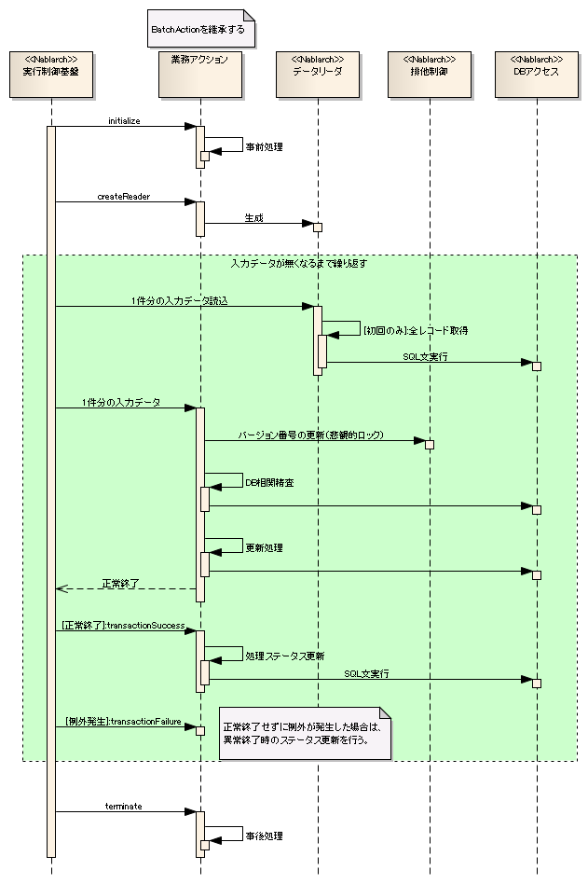

 |  | 6.1.3. ファイル入力バッチの処理シーケンス

責務配置パターン（メッセージング）
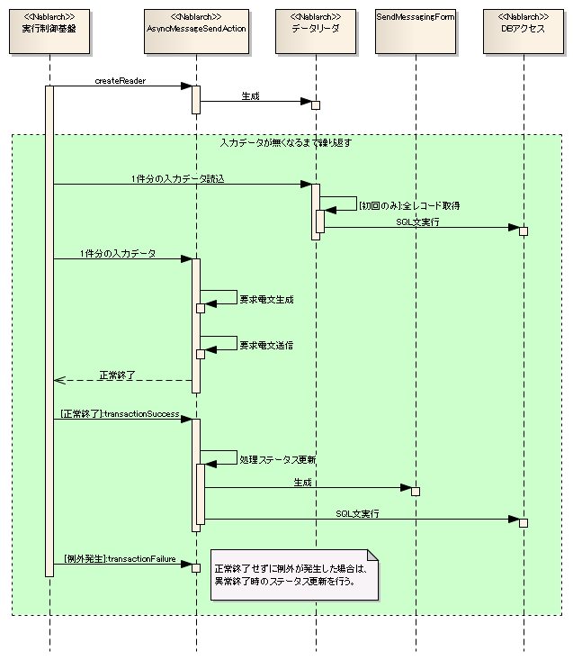
PJ名 |  |  |  |  |  |  | 工程 |  |  |  |  | 作成
システム名 |  |  |  |  |  |  | 成果物名 | 業務コンポーネント責務配置 |  |  |  | 変更
サブシステム名

7. メッセージング実行制御基盤を使用する場合の責務配置パターン

 | 本章では、メッセージング実行制御基盤を使用する場合のステレオタイプの配置パターン及び単体テストで対象とするテスト範囲について説明する。

 | 7.1. 同期応答メッセージ受信処理

 |  | 7.1.1. 責務配置とテスト範囲

凡例
読み込み
電文ベースフォーム ※1
[電文ID][レコードタイプ名]FormBase
電文に対応したプロパティ
電文の項目に対する単項目精査
受信電文
業務アクション
[メッセージリクエストID]Action
+ 受信時処理：onReceive
・入力データのフォームへの変換
・排他制御
・処理結果の生成、返却
・2重サブミット制御
+ エラー時処理：onError
~ 業務ロジック
・業務ロジックの実行
<<create>>
取引単体テストのテスト対象

リクエスト単体テストのテスト対象

クラス単体テストのテスト対象
処理結果返却
応答電文
電文フォーム ※1
[電文ID][レコードタイプ名]Form
項目間精査
入力データ取得元・処理結果出力先

業務実装対象

<<use>>
業務実装対象外(※)

業務共通コンポーネント
[コンポーネントID]Component
+ 共通ロジック１
・共通ロジックの実行
エンティティ
テーブルの列に対応したプロパティ
<<use>>
 |  |  |  |  |  |  |  |  |  |  |  |  | ※自動生成・共通機能またはNablarch提供クラス
※1
階層構造を持つ電文の場合には、
[電文ID][レコードタイプ名]FormBase
に加えて、電文レイアウト内のネストした
オブジェクトの分だけ、
[電文ID][項目ID]FormBase
が必要となる。
この場合、各ネストオブジェクトに対応する
FormBaseクラスについても、
継承してFormクラスを作成し、項目間精査を実装する。

後続のバッチ処理

 |  | 各ステレオタイプに対応する設計書、責務および、各単体テストでの確認観点の一覧は、以下のようになる。
 |  | 設計書 |  | ステレオタイプ | 責務 |  |  |  | クラス単体テストでの確認観点 | リクエスト単体テストでの確認観点 |  |  |  |  | 取引単体テストでの確認観点
 |  | システム機能設計書 |  | 業務アクション | 同期応答処理の実行 | 入力データのフォームへの変換 |  |  |  | 同期応答処理の実行 | ■電文フォームの精査メソッドの呼出し確認 |  |  |  | 後続のバッチ処理との結合
 |  |  |  |  |  | 排他制御 |  |  |  |  | ■排他制御の確認
 |  |  |  |  |  | 業務ロジックの実行 |  |  | ■業務ロジックの妥当性確認 ・計算処理、導出処理 ・DB相関精査 ・データベースアクセス仕様 ・送信メール仕様 ・出力ファイル仕様 ■業務共通コンポーネントのメソッド呼び出し確認 |  | ■入力データパターンごとの処理の妥当性確認 ■業務ロジックの妥当性確認 ・送信電文仕様 ・受信電文仕様
 |  |  |  |  |  | 処理結果の生成、返却 |  |  |  |  | ■処理結果の確認
 |  | 外部インターフェース設計書 |  | 電文フォーム |  | 項目間精査 |  |  | ■精査処理の妥当性確認
 |  | ドメイン定義書 |  | 電文ベースフォーム |  | 単項目精査 |  |  | （自動生成のためテスト対象外） |  | （自動生成のためテスト対象外）
 |  | テーブル定義書 |  | エンティティ |  | データベースに保存する値の格納 |  |  | （自動生成のためテスト対象外） |  | （自動生成のためテスト対象外）

 |  | コンポーネント設計書 |  | 業務共通コンポーネント | 共通ロジックの実行 |  |  |  | ■業務ロジックの妥当性確認 ・計算処理、導出処理 ・DB相関精査 ・データベースアクセス仕様 ・送信メール仕様 ■業務共通コンポーネントのメソッド呼び出し確認 | ■共通ロジックの妥当性確認 ・送信電文仕様 ・受信電文仕様

 |  | 7.1.2. 同期応答メッセージ受信処理の処理シーケンス
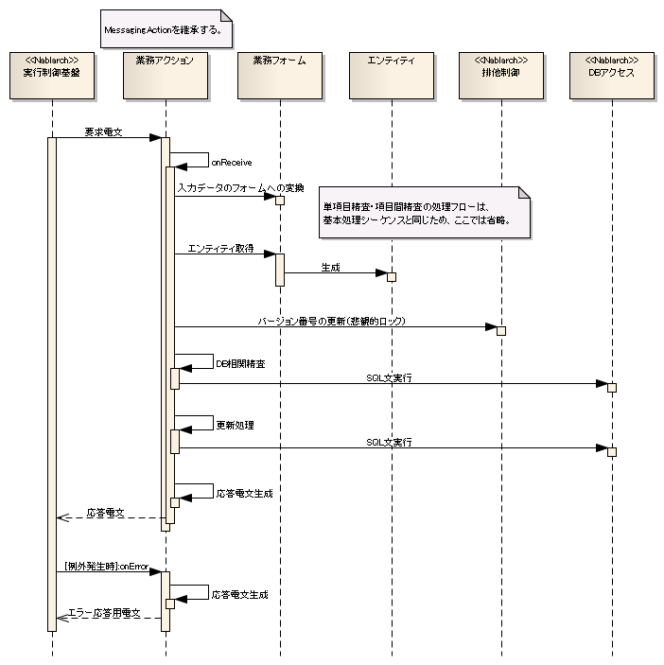

 | 7.2. 応答不要メッセージ受信処理

 |  | 7.2.1. 責務配置とテスト範囲

凡例

読み込み
応答不要電文受信処理用
アクションハンドラ (NAF)
+ 受信テーブル登録処理：handle
<<create>>
応答不要受信電文フォーム
[リクエストID]FormBase
受信テーブルに対応したプロパティ
取引単体テストのテスト対象
受信電文

リクエスト単体テストのテスト対象

<<insert>>
1
<<use>>
クラス単体テストのテスト対象
1
電文登録用SQL
[リクエストID].sql
+ 電文登録用SQL：INSERT_MESSAGE
受信テーブル
入力データ取得元・処理結果出力先

業務実装対象

後続のバッチ処理
業務実装対象外(※)

 |  |  |  |  |  |  |  |  |  |  |  |  |  | ※自動生成・共通機能またはNablarch提供クラス
 |  |  | 上記の責務配置図からも分かるとおり、Nablarchの提供する「応答不要電文受信処理用アクションハンドラ」を使用する応答不要メッセージ受信処理については、
 |  |  | 各ステレオタイプが業務処理などの責務を持たないためクラス単体テストの実施は不要とする。

 |  |  | 「電文登録用SQL」については、リクエスト単体テストで「応答不要電文受信処理用アクションハンドラ」と結合してテストを実施する。

 |  | 7.2.2. 応答不要メッセージ受信処理の処理シーケンス

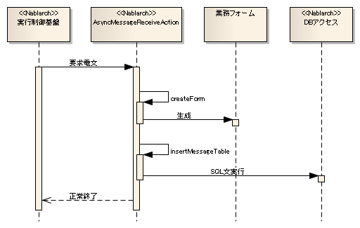

 | 7.3. 応答不要メッセージ送信処理

 |  | 7.3.1. 責務配置とテスト範囲

1..*
1
凡例
<<update>>
応答不要電文送信処理用
アクションハンドラ(NAF)
+ 受信テーブル登録処理：handle
<<create>>
電文送信ステータス更新用フォーム
SendMessagingForm
電文送信ステータスの更新に必要なプロパティ
取引単体テストのテスト対象
一時テーブル
読み込み

リクエスト単体テストのテスト対象

<<use>>
クラス単体テストのテスト対象

送信電文データ取得・ステータス更新用SQL
[リクエストID].sql
+ 送信データ取得用SQL：SELECT_SEND_DATA
+ 送信ステータス更新用SQL（正常）：UPDATE_NORMAL_END
+ 送信ステータス更新用SQL（異常）：UPDATE_ABNORMAL_END
入力データ取得元・処理結果出力先

業務実装対象

業務実装対象外(※)

後続のバッチ処理

 |  |  |  |  |  |  |  |  |  |  |  |  |  | ※自動生成・共通機能またはNablarch提供クラス

 |  |  | 上記の責務配置図からも分かるとおり、Nablarchの提供する「応答不要電文送信処理用アクションハンドラ」を使用する応答不要メッセージ受信処理については、
 |  |  | 各ステレオタイプが業務処理などの責務を持たないためクラス単体テストの実施は不要とする。

 |  |  | 「送信電文データ取得・ステータス更新用SQL」については、リクエスト単体テストで「応答不要電文送信処理用アクションハンドラ」と結合してテストを実施する。

 |  | 7.3.2. 応答不要メッセージ送信処理の処理シーケンス

